Port_Letter
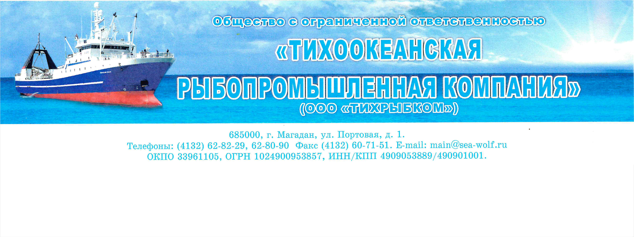

 |  |  |  |  | Генеральному директору
ООО «Орандж Лайнс»
 |  |  |  |  | Бузанову В.В.
 |  |  |  |  | vrt@fishport.ru

Просим Вас рыбопродукцию, находящуюся на хранении ООО «Тихрыбком»:
Коносамент | Продукция | Изготовитель | Упаковка | Кол-во мест | Вес нетто
09/50 от | Сельдь тихоокеанская н/р мороженая 27+ | МФТ "Морской Волк" | 1/13 кг | 8 790 | 114 270 кг

передать с нашего хранения компании ООО "Сибирская Рыбная Компания" ИНН 1901082811
( контактный телефон )
Оплата грузовых работ (борт-склад) и хранения с момента закладки будет производиться за счет ООО "Сибирская Рыбная Компания"

Хранение стороной продавца осуществлется до 10.07.2022. Хранение покупателя осуществляется с 11.07.2022.

Дополнительно сообщаем контактные данные нашего представителя во Владивостоке -
Доронин Михаил Анатольевич
( контактный телефон +79147030930 )

Генеральный директор |  |  |  |  | Котов М.Н.
2022-09-05

